Sheet1
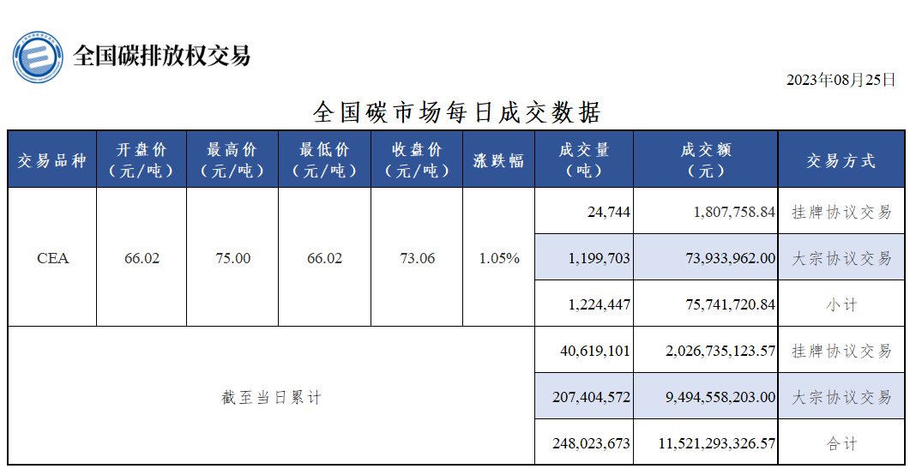
行标签 | 求和项:日成交量 | 求和项:日成交额 | 计数项:日期
大宗协议交易 | 207,404,572 | 9,494,558,203.00 | 161
挂牌协议交易 | 40,619,101 | 2,026,735,123.57 | 514
总计 | 248,023,673 | 11,521,293,326.57 | 675

